output
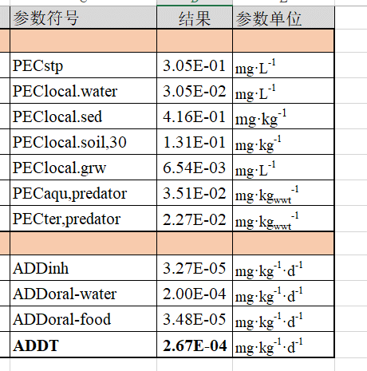
参数名称 | 参数符号 | 结果 | 参数单位 | 风险表征
保护目标（生态环境） |  |  |  | 环境PNEC | 风险商
STP | PECstp | 3.05E-01 | mg·L-1 | 6.4 | 4.77E-02
地表水 | PEClocal.water | 3.05E-02 | mg·L-1 | 0.1 | 3.05E-01
沉积物 | PEClocal.sed | 4.16E-01 | mg·kg-1 | 0.334 | 1.24E+00
土壤 | PEClocal.soil,30 | 1.31E-01 | mg·kg-1 | 0.188 | 6.98E-01
地下水 | PEClocal.grw | 6.54E-03 | mg·L-1 |  | #DIV/0!
水生捕食动物 | PECaqu,predator | 3.51E-02 | mg·kgwwt-1 |  | #DIV/0!
陆生捕食动物 | PECter,predator | 2.27E-02 | mg·kgwwt-1 |  | #DIV/0!
保护目标（一般人群） |  |  |  | 健康DNEL | 风险商
吸入 | ADDinh | 3.27E-05 | mg·kg-1·d-1 |  | #DIV/0!
饮水 | ADDoral-water | 2.00E-04 | mg·kg-1·d-1 |  | #DIV/0!
经口摄食(鱼) | ADDoral-food | 3.48E-05 | mg·kg-1·d-1 |  | #DIV/0!
不同途径总暴露量 | ADDT | 2.67E-04 | mg·kg-1·d-1 |  | #DIV/0!

 | 0.0701

